BOM
ID | 名称 | 电容脚位名 | 封脚 | 数量 | 淘宝型号 | 必要性
1 | MEGA328P-AU | IC1 | 328P-AU | 1 | atmega328p-au | 是
2 | 100nf-0603-x7r | C2,C1,C5,C7,C10,C8,C11,C12,C4,C16,C17 | 0603 | 11 | 100nf(0.1uf) 0603 x7r | 是
3 | SI7021 | IC3 | SI7021-DFN | 1 | SI7021-A20-GM1R | 非
4 | 10K 0603±5% | R1,R2,R3,R6,R9,R12,R5,R17 | 0603 | 8 | 10K 0603±5% | 是
5 | 1M | R7 | 0603 | 1 | 1M 0603±5% | 是
6 | 470k | R8 | 0603 | 1 | 470K 0603±5% | 是
7 | ATSHA204A | IC4 | SOT23-3-L | 1 | ATSHA204A SOT-23 | 非
8 | NRF24L01_SMD | U1 | NRF24L01 | 1 | NRF24L01无线迷你 | 是
9 | SI7021-SMD | U2 | SI7021-SMDM | 1 | 成品模块参考图 | 非
10 | 2.54-8P | U9 | 2.54-8P | 1 | 2.54直针 | 非
11 | 1.27-SMD-5P | U11 | 1.27-5P | 1 | 1.27 for 5p ttl | 非
12 | 1k | R4,R15,R16,R18 | 0603 | 4 | 1K 0603 ±5% | 非
13 | LED | LED | 0603 | 1 | 0603 LED | 非
14 | si1132 | U5 | SI1132 | 1 | Si1132-A10-GMR | 非
15 | BS-8-1 | B1 | BATTERY-5 | 1 | BS-8 CR2032 | 非?
16 | 0欧 | R14 | 0603 | 1 | 0欧 0603 | 非
17 | xc6206p332mr | IC2 | SOT-23-3 | 1 | 662k sot-23 | 非?
18 | 4.7uF | C14,C6,C3,C13 | 0603 | 2 | 0603 4.7uf x7r | 是？
19 | 47uF | C9 | 3216 | 1 | 钽电容 47UF 3216 | 非
20 | 100uf | C9 | 3216 | 1 | 钽电容 100UF 3216 | 非
21 | bh1750 | U7 | BH1750FVI-L | 1 | BH1750FVI-TR | 非
22 | BME280 | U12 | BME280 LGA | 1 | BME280 LGA | 非
23 | CSTCE16M0V53 | X2 | CSCTE16 | 1 | CSTCE16 3脚 | 非
24 | AS312 | CGQ2 | AS312T | 1 | AS312/am312 人体感应热释探头 | 非
25 | 20K | R13 | 0603 | 1 | 20KΩ ±1% 0603 | 非
26 | 220uF | C15 | 3528 | 1 | 3528钽电容 220uf | 非
27 | 2M | R5,R17 | 603 | 2 | 2M 0603±5% | 非

说明： | 核心328p完整需要4个0.1uf电容，2个10K电阻

 | 电池电量读取需要0.1uf电容+1M电阻+470k电阻

 | nrf24l01至少需要使用4.7uf电容，备47uf电容（0603或者0805都可）或者备3216钽电容(47uf或者100uf )

 | 人体感应需要提供20k电阻和0.1uf 电容和 4.7uf电容

 | si7021、bh1750fvi、si1132、bme280等均需要增加0.1uf电容和10k电阻，数量2-3不等

 | x2脚位为晶振脚，非必要，可备1颗，

 | 列表中100uf电容和220uf电容仅为改善电池压降，目前测试效果不明显，自行斟酌是否需要，非必要

 | 需要使用执行继电器等有外接电源使用的，请购买662k模块，支持最高6.3V输入，需要4.7uf（0603或0805）和47uf电容(可选0805 3216钽电容)

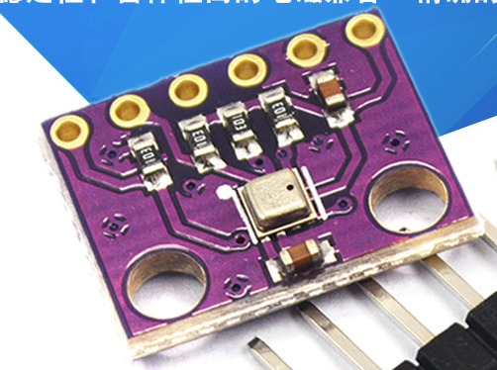
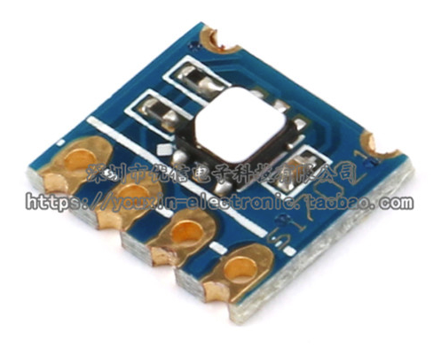
支持以下成品模块
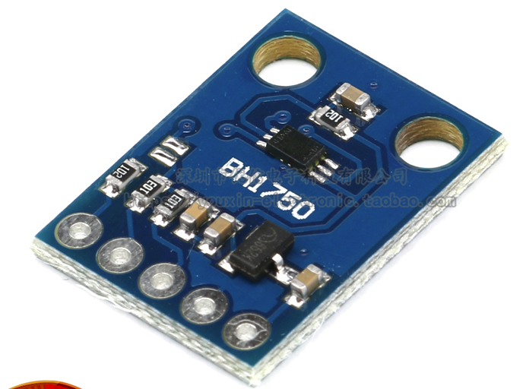

 |  | GY-302 BH1750 | BME280 |  | SI7021

 | 接口顺序为 | VCC-GND-SLC-SDA 2.54mm间距均可，最好背面无电容

刷机工具
 | 板带1.27mm接口标准，支持usbasp和ttl两组，建议使用1.27 sop16夹烧录夹

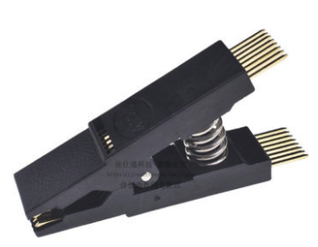
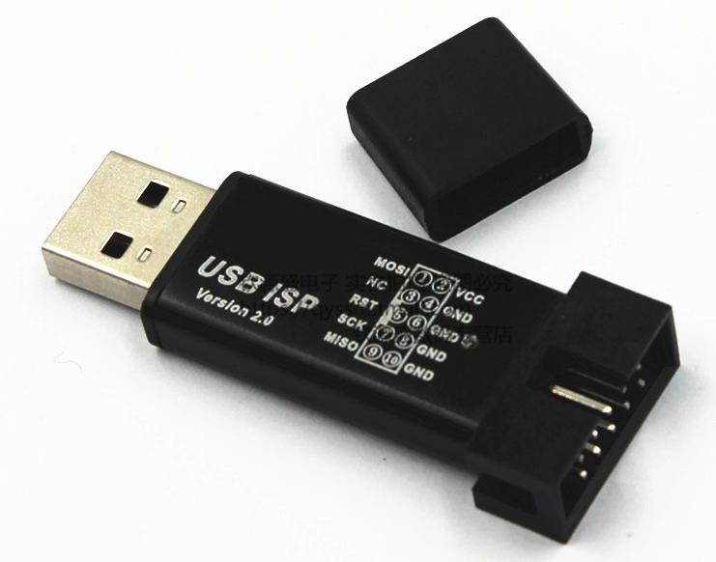
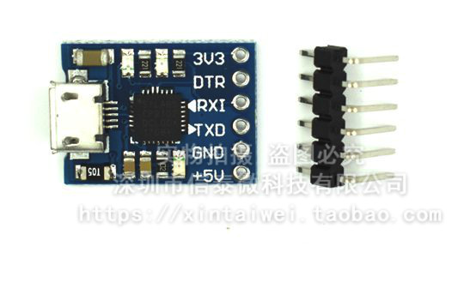

 | sop16烧录夹 | usbasp下载器avr ，确定是usbasp即可，无需与图一致，此工具为写bootloader工具 |  |  | usb cp2102 ttl，确保有DTR接口

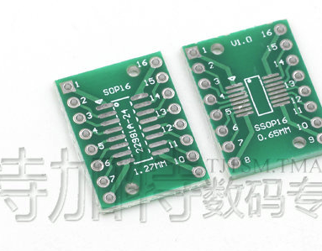
对于烧录夹，购买单夹后可以配合这个链接的转接板.1.27mm sop16，然后切开焊接使用
 |  | 链接，

直接焊接线也是可行的。

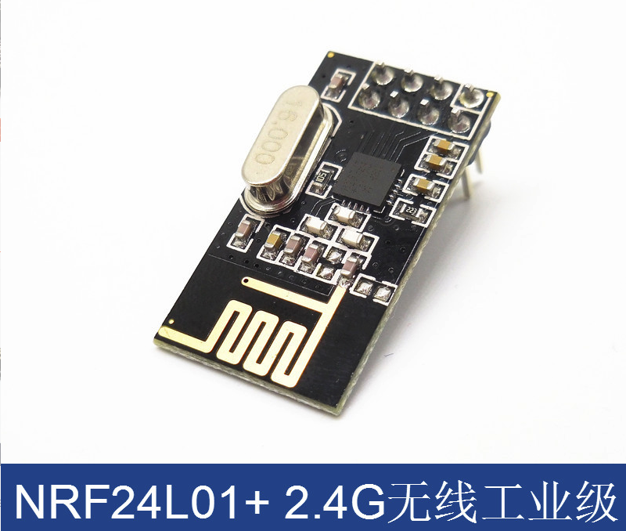
网关请购买一片

NRF24L01+8P

